Hoja 1
Fecha | Hora inicio | Hora fin | Medio (Zoom, etc) | Usuario | Solución | Observaciones | Conclusiones | Puntos importantes | Fotos
21/02/2024 | 8:00:00 | 8:15:00 | Presencial | Emprendedor con alto volumen de ventas | Implementar un sistema de procesamiento de pagos de última generación complementado con formación continua en mejores prácticas de seguridad digital para el equipo. | Mantener un equilibrio entre la robustez de la seguridad y la usabilidad del sistema, asegurando que las medidas de protección no entorpezcan la experiencia. | Centrarse en la seguridad digital: La implementación de sistemas de procesamiento de pagos. | Seguridad Automatización
21/02/2024 | 8:15:00 | 8:30:00 | Presencial | Emprendedor | Adoptar un sistema integrado de gestión empresarial que combine funcionalidades de seguimiento de inventario, procesamiento de transacciones y optimización de la cadena de suministro. | Reconocer la necesidad de automatización para reducir la carga de trabajo manual. | La automatización mejora la eficiencia empresarial: se recomienda utilizar un sistema de gestión empresarial integrado para el seguimiento del inventario, el procesamiento de transaccionesn. | 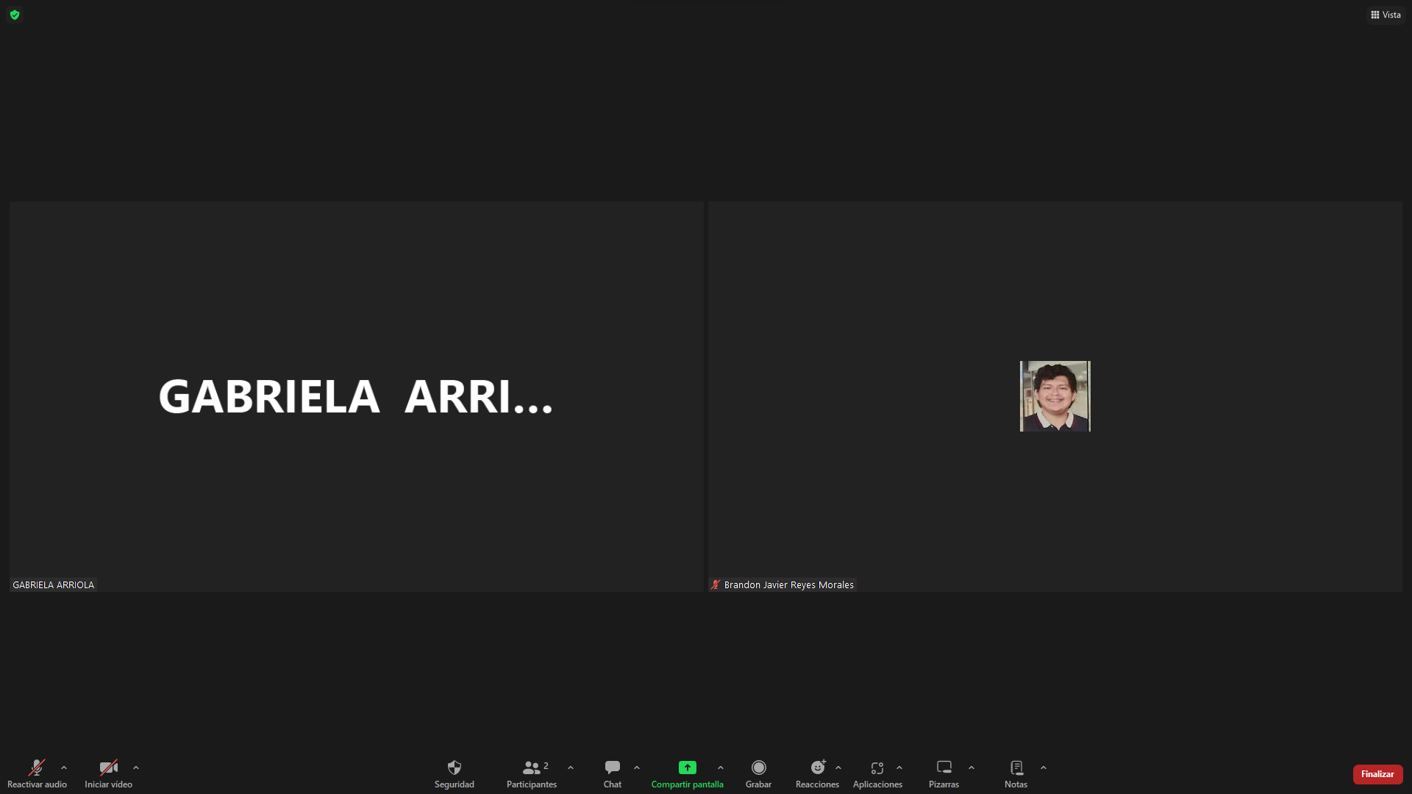 Protocolos Accesibilidad Conversión
21/02/2024 | 8:30:00 | 8:45:00 | Presencial | Usuario en situaciones de alto riesgo | Implementación de protocolos de seguridad avanzados. | Reconocer el alto grado de concienciación del usuario sobre los riesgos de seguridad. | Seguridad mejorada para usuarios de riesgo: la atención se centra en implementar protocolos de seguridad mejorados para usuarios | Eficiencia | 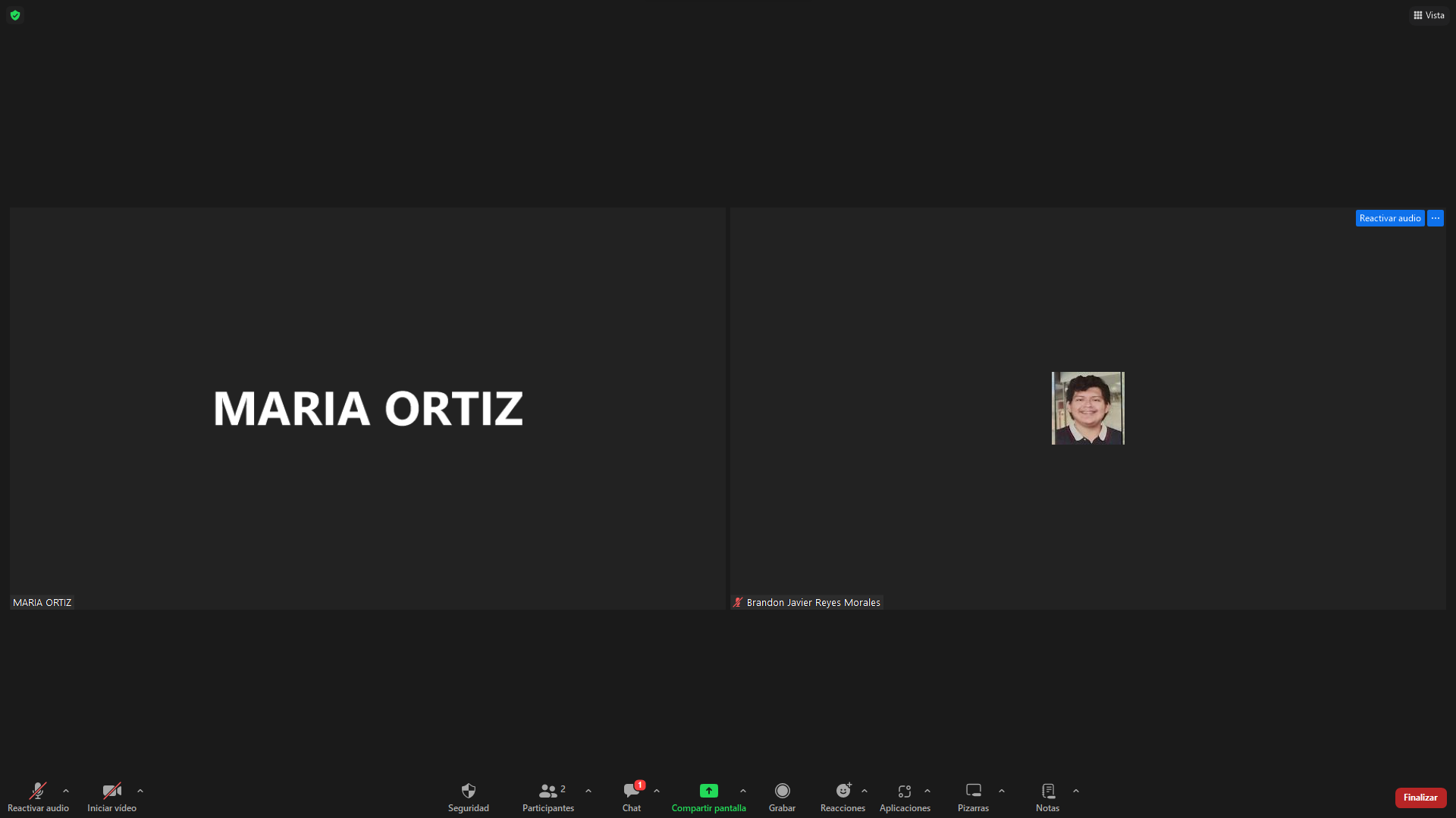
21/02/2024 | 8:45:00 | 9:00:00 | Presencial | Usuario con conocimiento tecnológico limitado | Proporcionar una plataforma con una interfaz de usuario intuitiva y asistencia al cliente accesible. | Es importante que cualquier solución propuesta no solo sea funcional, sino que también se sienta personalizada y adaptada a los usuarios menos experimentados. | Accesibilidad y ayuda para usuarios con conocimientos limitados | Intuitivo
21/02/2024 | 9:00:00 | 9:15:00 | Zoom | Usuario internacional | Conversión de monedas para que no existan barreras linguisticas ni financieras | La accesibilidad y facilidad de uso son cable para la satisfacción del usuario. | Personalización y la usabilidad, reconociendo que la satisfacción del usuario depende no sólo de la funcionalidad. | Educación Equilibrio Formación
21/02/2024 | 9:15:00 | 9:30:00 | Zoom | Repartidor | Utilizar algoritmos para coincidir automáticamente las entregas con los repartidores más cercanos | Considerar el impacto de una mejor asignación de pedidos para la satisfacción del repartidor y eficiencia del servicio. | Optimización de los servicios de entrega: dado el impacto en la satisfacción del personal de entrega y la eficiencia del servicio | Reconocimiento Asistencia | 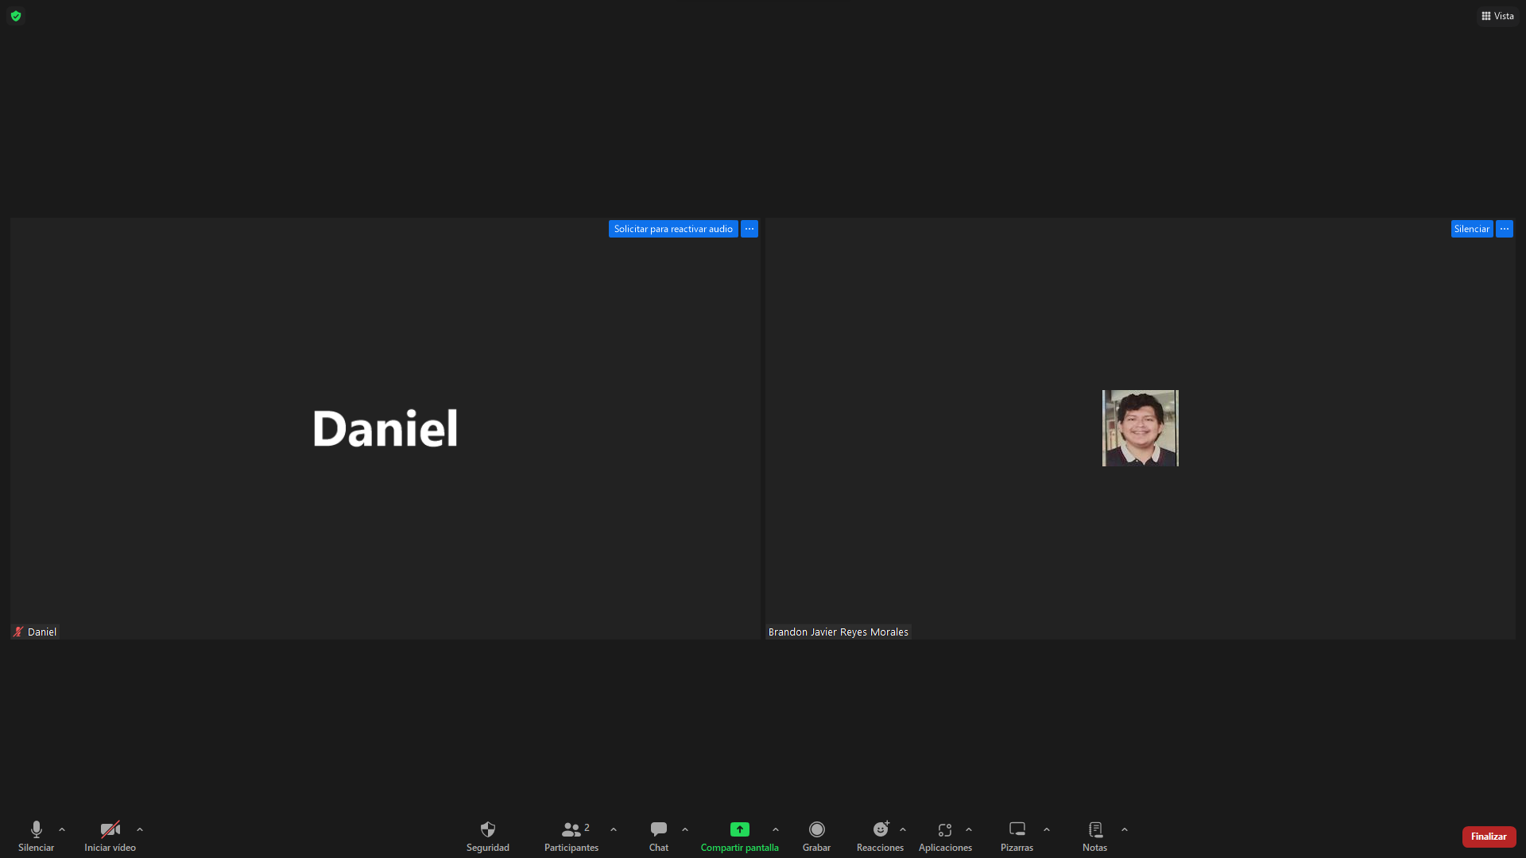
21/02/2024 | 9:30:00 | 9:45:00 | Presencial | Vendedor casual | Plataforma de comercio intuitiva con características de seguridad robustas | Es importante que la plataforma proporcione educación y recursos sobre cómo realizar transacciones seguras. | Automatización para la Eficiencia Empresarial: reconociendo la necesidad de reducir la carga de trabajo manual mediante la automatización. | Optimización Personalización
21/02/2024 | 9:45:00 | 10:00:00 | Zoom | Comprador casual | Plataforma con una interfaz intuitiva, procesos de verificación claros para los vendedores y revisiones detalladas de los productos. | Proporcionar educación al usuario sobre cómo realizar compras seguras y qué buscar en términos de seguridad de la plataforma. | Optimización de los servicios de entrega: satisfacción del personal de entrega y la eficiencia del servicio | Transacciones | 